상품제안서
안전반사 배색 망사조끼 | 상품코드: S27021

 |  |  |  |  |  |  | 02-713-8555 | www.synergygift.co.kr
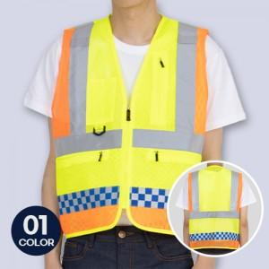

【상세/제작정보】 | <p>※OPP포장 미선택시 벌크 포장으로 진행됩니다.</p>

【인쇄/포장옵션】 | 실크 / OPP(비닐)

【공급단가】 | 수량 | 50~ | 100~ | 500~ | 1,000~ | 2,000~
*VAT별도 | 단가 | 18,900원 | 18,200원 | 17,500원 | 16,800원 | 16,380원

【상품 URL】 | https://www.synergygift.co.kr:443/src/goods_detail.php?gdno=27021

